Sheet1
安全管理需求评估表
功能模块 | 描述 | 逻辑细化 | 备注 | 问题
地图人员实时 | 1. 业务背景 为实现“全员作业状态可视化监控”，需在现有“监理人员打卡”定位基础上，集成综合管理系统中的全口径打卡数据（外勤人员打卡、本部人员打卡）。通过将位置、任务、流程多维数据融合，解决当前非监理人员监控空白、作业状态不透明的痛点。 2. 地图展示逻辑优化 2.1 全量数据接入与性质定义 地图接入数据由“业务派单”扩展为“全员打卡”。打卡性质分为两类基础类型，而出差状态作为附加属性存在： 基础打卡类型（决定标点基础颜色）： 监理人员打卡：辅助人员通过“监理人员打卡”入口打卡，关联派单； 外勤人员打卡：通过“出勤”→“外勤打卡”，用于与项目派单无关的出差例如会议、交流等； 本部人员打卡：通过”出勤“在公司本部地理范围内打卡。 附属流程属性（出差标识）： “派单打卡”或“外勤打卡”均可关联出差流程，若当前人员存在有效的出差申请，需在标点上增加特定标识（如闪烁光圈或外框），而不是改变其基础颜色类别。 2.2 交互弹窗详情 派单人员：展示派单任务明细（任务名、起止时间等）。 非派单人员：展示当前详细地理位置。 外勤/出差信息穿透： 若为外勤性质，必须展示“打卡备注”。 流程关联展示：若人员处于出差或外勤流程中，弹窗需抓取并展示关联流程表单内容（如出差目的、事由、申请内容），明确该人员在当前位置的真实意图。 3. 底部列表与两级联动统计 列表与统计面板采用“漏斗式”过滤模式，默认展示“全部人员”。 第一级：身份维度汇总（横向切片） 内容：按人员身份标签（正式员工、劳务人员、方胜人员、技术服务等）统计应打卡人数，实际打卡人数、未打卡人数、请假人数。 交互：点击特定身份（如“劳务人员”），下方二级统计及地图标点同步过滤为仅劳务人员。 第二级：状态维度汇总（纵向细化） 内容：在第一级选定的身份范围内，统计应打卡人数，实际打卡人数、未打卡人数、请假人数。 联动： 当第一级为“全部”时，展示全口径明细。 当第一级切换时，二级统计数字需实时刷新为该类人群的考勤状态细节。 4. 核心规则与技术要求 出差数据逻辑：出差信息应作为 Attribute（属性值）关联在 Check-in（打卡）记录上，通过读取流程关联表获取出差事由，避免逻辑上将出差与派单并列导致的统计口径重复。 全局联动规则：所有统计按钮需触发全局状态变更，确保“地图标点”、“统计数字”、“底部明细表”三者口径完全闭环。 初始视图：系统初始化默认为“全部人员、全口径统计、全量地图标点”。 |  | 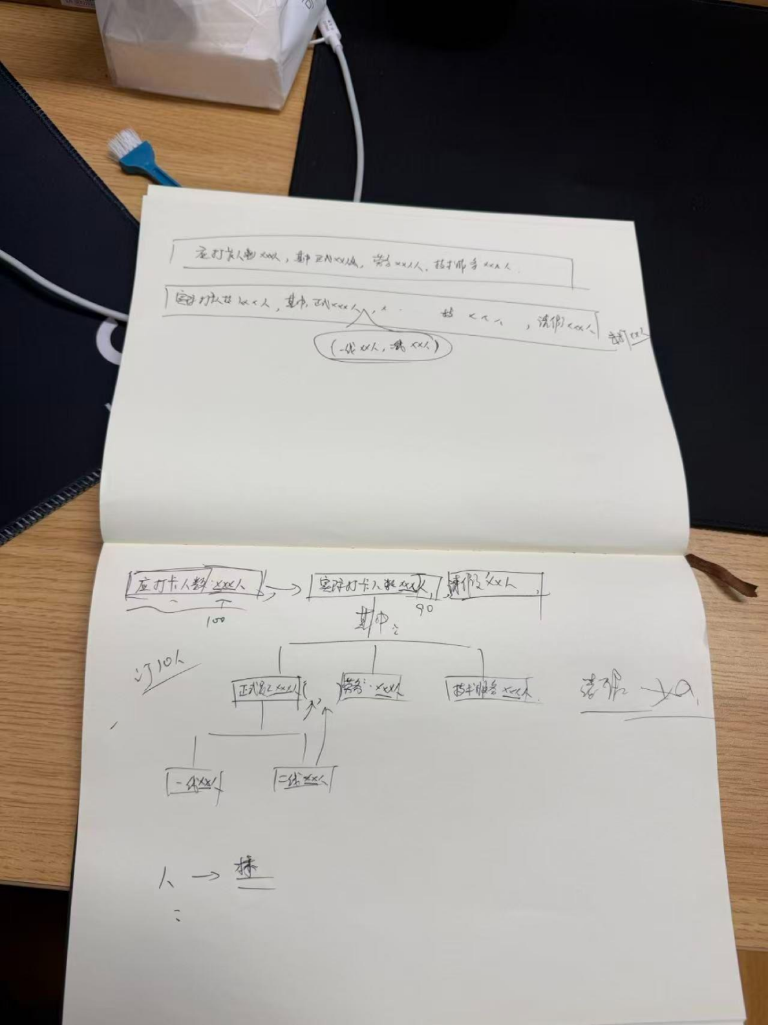

 |  |  |  | 1.列表联动设计一级二级和备注图中不一致； 2.目前地图支持执行部、区域经理角色，按角色查看对应辅助人员数据，业务拓展为'全员打卡'后，需要支持哪些角色，角色与数据的规则是什么；
地图人员派单 | 标点动态过滤机制： 默认显示策略：地图初始化时，仅保留“进行中”和“未开始”状态的标点，其余状态默认隐藏。 执行状态筛选：增加“执行状态”筛选器，支持用户通过多选/单选实时控制地图标点的显隐，实现标点的动态化视图。 遮罩层数据同步：界面遮罩层（信息面板）的数据统计口径必须与当前地图展示的标点保持实时一致，确保“所见即所得”。

人员动态信息 | 目前执行部线下存有在线文档，用于实时统计当前系统中，各派单的执行情况，也将数据转成操作界面，放在安全平台，但是功能上和数据及时性上，不如线下表格操作便利，故此需要整改，以适配执行部目前线下表格为主要目标，从而取消线下表格，内容上，数据需要来自于pecms，但是操作数据的权限需要放在安全平台，且操作后数据不影响原PECMS中数据，预计数据需要进行同步或者多数据源插入的操作，以确保数据能归到安全平台，并在安全平台对数据进行操作。所有字段均要作为搜索条件，右侧图内标记需要在安全管理中可修改。右侧派单辅助人员变更的 | 整改目标：针对目前执行部在线文档（线下表格）操作便利性高于系统、数据不及时的问题进行深度整改。以适配线下表格的操作体验为核心目标，从而实现彻底取消线下表格。 数据流转与权限控制： 数据来源：业务数据源自 PECMS。 操作权限：所有针对数据的操作权限统一收口至安全平台。 数据隔离与同步：通过数据同步或多数据源插入操作，确保数据归集至安全平台。在安全平台进行的数据操作须确保独立性，严禁影响原 PECMS 中的原始数据。 功能交互优化： 全字段搜索：系统界面需支持将所有展示字段作为搜索条件。 动态标记修改：界面右侧图内的标记信息，需支持在安全管理功能中直接进行修改。

 |  |  |  | 1.列表展示所有字段均需作为筛选条件 2.派单状态(执行状态)、实际开始时间、预计完工时间字段可编辑，编辑后不影响原pecms数据，仅在安全平台记录编辑情况。展示时，若安全平台存在记录数据，则以安全平台数据为主
考试与培训 | 考试与培训，目前创建后，在参训人数中可以看到当前全部参与培训学员的数据 1、除了展示当前的数据列外，额外增加人员性质列，用于搜索条件搜索。 2、搜索框，需按照列表信息的字段进行补全搜索条件。 3、新增人员性质与人员的关联表，关联后，用户管理界面需要展示对应人员性质字段，并且在编辑页面也同样展示。此处编辑是相互的，在人员性质菜单下可批量操作用户，进行人员性质的分配，然后用户管理的编辑页面中就是类似与部门选择一样的操作方式，但人员性质是唯一的。 | 人员性质维度扩展： 数据列增强：在培训学员数据列表中，除现有数据列外，必须额外增加“人员性质”列，并同步支持作为搜索条件。 搜索框补全：系统的搜索框功能需严格按照列表信息的所有字段进行条件补全。 人员性质管理逻辑重构： 新增关联体系：建立“人员性质”与“人员”的关联表。关联后，用户管理界面的列表与编辑页面均需展示对应的“人员性质”字段。 互操作与唯一性： 在“人员性质”专项菜单下，支持对用户进行批量的人员性质分配操作。 在用户管理编辑页面中，提供类似于“部门选择”的交互方式。 约束规则：每个人员的“人员性质”必须具有唯一性。

考试与培训 | 1、考试与培训的类型，目前对于类型是配置的字典，但是字典只是一级，没有二级分类的内容，目前需要二级菜单，进行细分 2、配置菜单及查看权限关联角色，使得安环部管理账号查看考试培训内容时，默认都是安环部对应分类下的全部内容，此项需要设置为配置项。就是需要把培训/考试类型字典单独拆出来，与角色进行对应。 3、拆分类型搜索框条件为2个，一个是一级，一个是二级分类，管理员拥有最高分类查看权限，不限制一二级分类搜索，而对应角色管理员（如安全只看安全，质量只看质量），则一级就只是字典与角色关联后，找出对应类型数据进行展示。 | 分类体系升级： 二级分类改造：将原本仅有“一级”的考试与培训类型字典，重构为包含“二级菜单”的细分体系。 字典独立化：将培训/考试类型字典从原体系中剥离，形成独立配置模块。 基于角色的权限与数据过滤： 角色关联配置：将拆分出的字典与用户角色进行关联配置。 安环部管理视角：通过配置项实现安环部管理账号查看时，默认展示安环部对应分类下的全部内容。 分类搜索框拆分： 将类型搜索框拆分为“一级分类”和“二级分类”两个条件。 权限差异化展示：管理员拥有最高权限，不限制一二级搜索范围；对应角色管理员（如安全、质量）在搜索时，一级分类仅展示与该角色关联后找出的对应类型数据。

